HKD
订单号 | 入住日期 | 离店日期 | 应收 |  |  |  | ，
999226342137009 | 2023-11-06 | 2023-11-14 | 27328.98 | 27329.04 | 3832742 | -0.060000000001 | ，3832742 | 直连
999226707252155 | 2023-11-12 | 2023-11-14 | 8216.43 | 8216.46 | 3900156 | -0.029999999999 | ，3900156 | 直连
999227974208934 | 2023-11-07 | 2023-11-14 | 14080.89 | 14080.92 | 4092775 | -0.030000000001 | ，4092775 | 直连
999228336297418 | 2023-11-13 | 2023-11-14 | 2458.65 | 2458.80 | 4200547 | -0.15 | ，4200547 | 直连
999228360367884 | 2023-11-12 | 2023-11-14 | 1017.92 | 1017.96 | 4213355 | -0.04 | ，4213355 | 直连
999228367957880 | 2023-11-12 | 2023-11-14 | 989.66 | 989.74 | 4219415 | -0.08 | ，4219415 | 直连
999228393697115 | 2023-11-13 | 2023-11-14 | 498.71 | 498.73 | 4226510 | -0.02 | ，4226510 | 直连
999228399756657 | 2023-11-12 | 2023-11-14 | 1031.22 | 1031.26 | 4229222 | -0.04 | ，4229222 | 直连
999228401906400 | 2023-11-13 | 2023-11-14 | 1292.9 | 1292.98 | 4230111 | -0.08 | ，4230111 | 直连
999228414322533 | 2023-11-13 | 2023-11-14 | 267.72 | 267.74 | 4232669 | -0.02 | ，4232669 | 直连
999228421767316 | 2023-11-11 | 2023-11-14 | 1817.97 | 1818.03 | 4236141 | -0.06 | ，4236141 | 直连
999228442893941 | 2023-11-13 | 2023-11-14 | 835.62 | 835.63 | 4243955 | -0.01 | ，4243955 | 直连
999228444403985 | 2023-11-13 | 2023-11-14 | 714.86 | 714.90 | 4246511 | -0.04 | ，4246511 | 直连

 |  |  | 369011.41

 |  |  | 369011.41 HKD

A231123153748481 |  | 20634.31
A231123153815481 |  | 348377.1
总计：369011.41 HKD |  | 369011.41

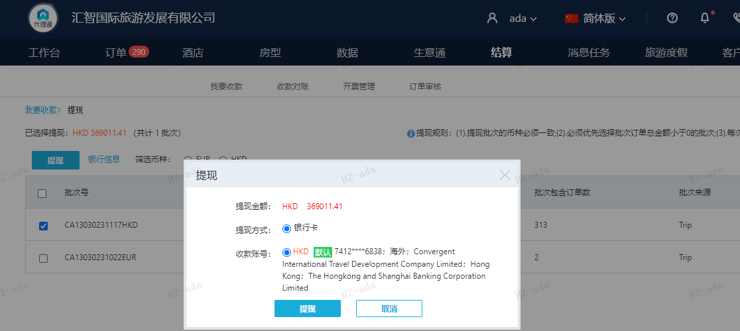

CNY
订单号 | 入住日期 | 离店日期 | 应收 |  |  |  | ，
999228339125285 | 2023-11-09 | 2023-11-14 | 300 | #N/A | 4062292 | #N/A | ，4062292 | 直采 | 4062292 出入账不变，另建工单收款为300RMB（补款单999228339125285） | 本期收回320.59元
999228402900209 | 2023-11-12 | 2023-11-14 | 700 | #N/A | 4110355 | #N/A | ，4110355 | 直采 | 我司已先下补款单999228402900209给到贵司

 |  |  | 1000

A231123153451481 |  | 300 | 322.82
A231123153539481 |  | 700 | 753.26
CNY / HKD 当前参考汇率: 1.076078769 |  | 1000 | 1076.08
总计：1000 CNY/ 1076.08 HKD

有待核销A231116095709481 爱婷 这个看看可以核销了吗

